Лист1
 | Ошибка 1 | Ошибка 2 | Ошибка 3
Заголовок | В поле "Скриншот товара" возможна загрузка файлов запрещенных форматов (.docx, .zip, .txt, .exe). | В разделе "Частые вопросы" отсутствует первое слово в ответе про подлинность товаров на Tmall. | В оглавлении статьи некорректная нумерация разделов: первый пункт пропущен.
Описание | Поле "Скриншот товара" не имеет валидации на тип загружаемого файла. Это позволяет пользователям прикреплять исполняемые и архивные файлы (например: .docx, .zip, .txt, .exe), что является потенциальной уязвимостью и приводит к ошибкам в обработке заявки. | В ответе на вопрос подраздела текст начинается со строчной буквы, из-за чего предложение теряет смысл. Контекст подразумевает, что отсутствует слово "Tmall". | Нарушена логическая связь между оглавлением (якорными ссылками) и заголовками разделов (якорями). В оглавлении нумерация начинается с "1", в то время как первый заголовок в статье не пронумерован.
Окружение | Google Chrome 140.0.7339.128. | Google Chrome 140.0.7339.128. | Google Chrome 140.0.7339.128.
Предусловия | Иметь под рукой тестовые файлы разных форматов: один корректный (image.jpg) и несколько некорректных (например: document.docx, archive.zip, text.txt). | Перейти на страницу https://raketacn.ru/tmall. | Перейти на страницу https://raketacn.ru/journal/top-magaziny-kitaya#2.
Шаги воспроизведения | 1. Перейти на главную страницу сайта: https://raketacn.ru/. 2. В меню выбрать "Помощь в покупке" (https://raketacn.ru/vykup). 3. Прокрутить вниз до раздела "Тарифы и сроки доставки". 4. Слева в форме "Выкуп по заявке" нажать на красную кнопку "Заказать услугу". 5. В поле "Как искать товар (выкуп)" выбрать опцию "прикрепить скриншот/картинку" 6. В поле "Скриншот товара (выкуп)" нажать на кнопку "Выбрать файл". 7. Выбрать файл с расширением, не являющимся изображением (например, test.zip). 8. Обратить внимание, что файл успешно загружен. 9. Заполнить корректно поля: "Характеристики товара (выкуп)", "Телефон, напишем на Whatsapp", "Как вас зовут?", "Telegram", нажать чек-бокс "согласие на обработку персональных данных", нажать чек-бокс "товар со значком ~ возле цены?". 10. Нажать кнопку "Отправить". | 1. Прокрутить вниз, найти поле "Частые вопросы". 2. Выбрать подраздел "На Tmall подделки или оригинальные товары". 3. Прочитать текст ответа, обратить внимание на первое предложение. | 1. Найти содержание. 2. Обратить внимание, что первый пункт в содержании имеет номер "1.". 3. Прокрутить страницу до первого раздела статьи. 4. Обратить внимание, что заголовок первого раздела "Почему китайские товары стали такими привлекательными в 2025 году?" не имеет цифры "1" в начале.
Ожидаемый результат | Система должна блокировать загрузку, показывая сообщение, например: "Можно загружать только файлы изображений (JPG, PNG)". | Ответ представляет собой полное, грамматически правильное предложение, начинающееся с заглавной буквы. Например: "Tmall ориентирована на продажу продукции от официальных брендов..." | Порядковые номера в оглавлении полностью соответствуют номерам в заголовках разделов статьи. Ссылка из оглавления на пункт "N. Название" ведет к разделу с заголовком, который начинается с "N. ".
Фактический результат | Файл .zip успешно загружается в форму. Отсутствует сообщение об ошибке. | Текст ответа начинается со слов: "ориентирована на продажу продукции...", что является обрывком предложения. Первое слово написано со строчной (маленькой) буквы. | Заголовок первого раздела не имеет порядкового номера "1". Из-за этого нумерация всех последующих пунктов оглавления смещена. В результате, клик по ссылке "2. TaoBao" в оглавлении ведет к разделу с заголовком "1. TaoBao", а не "2. TaoBao".
Серьезность | High | Minor | Minor
Приоритет | Medium | Low | Low
Приложение | 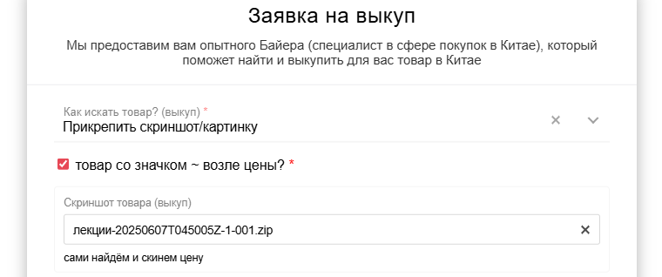 | 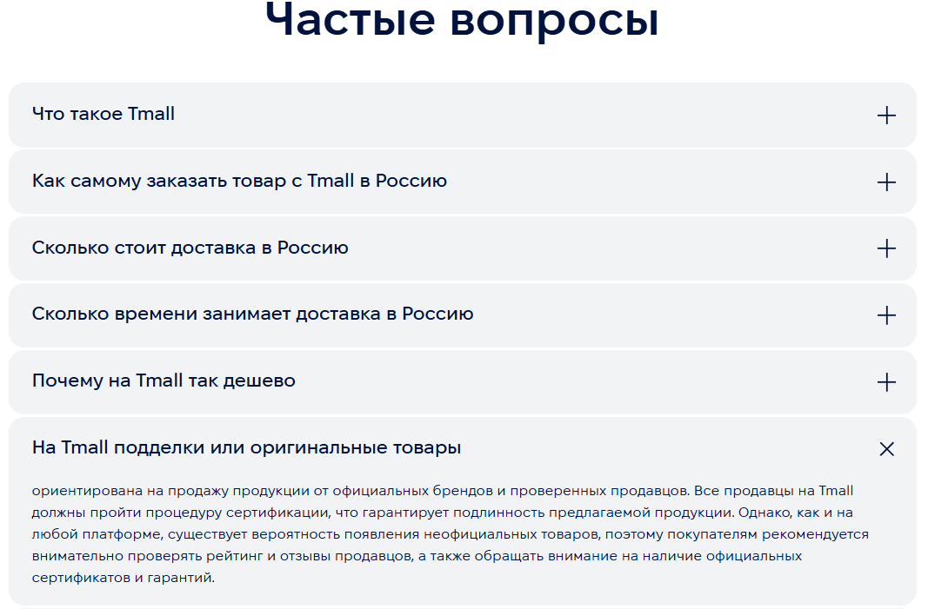 | 